★【 本社購買部宛ての提出書類の説明 】
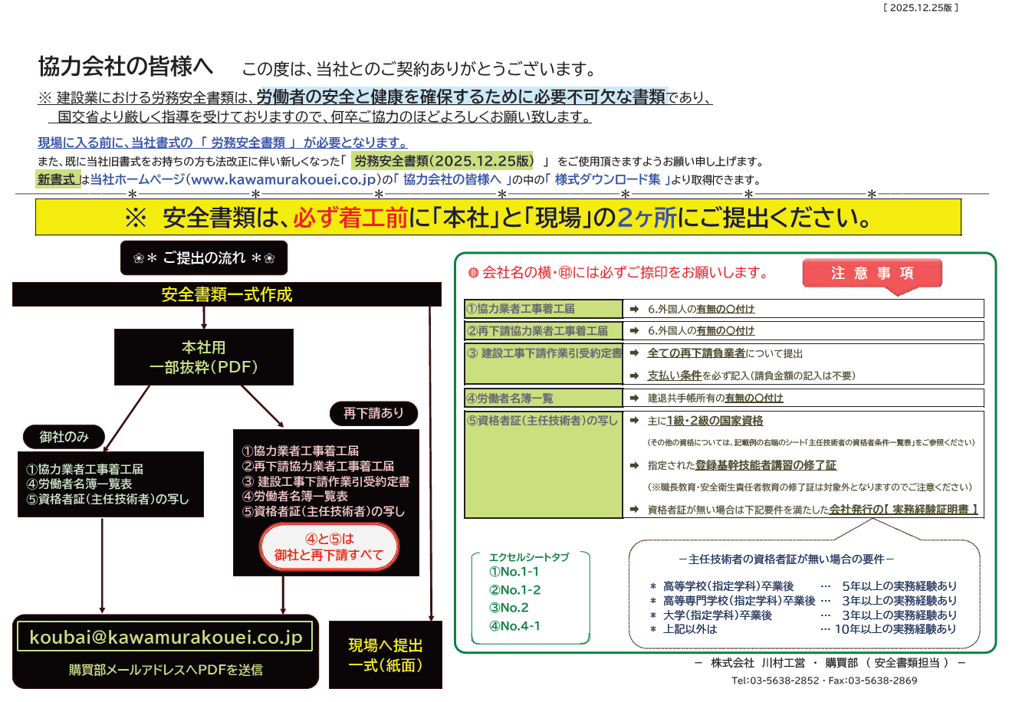

主任技術者の資格者条件一覧表
建設業法第２６条１項
建設業者は、その請け負った建設工事を施工するときは、当該建設工事に関し第７条第２号イ、ロ又はハに該当する者で該当工事現場における建設工事の施工の技術上の管理をつかさどるもの（主任技術者）を置かなければならない。

建設業法第２６条３項、令第２７条
公共性のある工作物に関する重要な工事で、工事１件の請負代金が４０００万円以上（建築一式工事６０００万円以上）の場合につては、主任技術者又は監理技術者は工事現場ごとに専任の者でなければならない。
工事現場に置く主任技術者の資格者条件一覧表（下請工事に限る）

１．建設業法第７条２号イ
◇高等学校を卒業した後、５年以上の実務経験を有する者で、在学中に建設省令で定める学科を修めた者
◇高等専門学校を卒業した後、３年以上の実務経験を有する者で、在学中に建設省令で定める学科を修めた者
◇大学を卒業した後、３年以上の実務経験を有する者で、在学中に建設省令で定める学科を修めた者

２．建設業法第７条２号ロ
◇建設業に係る建設工事に関し、１０年以上の実務経験を有する者

３．建設業法第７条２号ハ（建設業法第７条２号イ又はロに揚げる者と同等以上の知識及び技術又は技能を有する者と認定した者）
№ | 区分 | 建設業法 | 建築士法 | 技術士法 | 職業能力開発促進法
１ | 土木工事業 | 建設機械施工 | － | 第二次試験のうち技術部門を建設部門・農業部門（選択科目：農業土木）・林業部門（選択科目：森林土木）とするものに合格した者 | －
 |  | 一級土木施工管理技士 | － |  | －
 |  | 二級土木施工管理技士（土木） | － |  | －
２ | 建築工事業 | 一級建築施工管理技士 | 一級・二級建築士 | － | －
 |  | 二級建築施工管理技士（建築） |  | － | －
３ | 大工工事業 | 一級建築施工管理技士 | 一級・二級建築士 | － | 建築大工（１級）
 |  | 二級建築施工管理技士（躯体・仕上） | 木造建築士 | － | 建築大工（２級）※合格後、大工工事の実務経験１年以上
４ | 左官工事業 | 一級建築施工管理技士 | － | － | 左官大工（１級）
 |  | 二級建築施工管理技士（仕上） | － | － | 左官大工（２級）※合格後、左官工事の実務経験１年以上
５ | とび・土工工事業 | 建設機械施工技士 | － | 第二次試験のうち技術部門を建設部門・農業部門（選択科目：農業土木）・林業部門（選択科目：森林土木）とするものに合格した者 | とび・とび工、型枠施工、ｺﾝｸﾘ-ﾄ圧送施工（１級）
 |  | 一級土木施工管理技士 | － |  | とび・とび工（２級）※合格後、とび工事の実務経験１年以上
 |  | 二級土木施工管理技士（土木・薬液注入） | － |  | 型枠施工、（２級）※合格後、ｺﾝｸﾘ-ﾄ工事の実務経験１年以上
 |  | 一級建築施工管理技士 | － |  | ｺﾝｸﾘ-ﾄ圧送施工（２級）※合格後、ｺﾝｸﾘ-ﾄ工事の実務経験１年以上
 |  | 二級建築施工管理技士（躯体） | －
６ | 石工事 | 一級土木施工管理技士 | － | － | ﾌﾞﾛｯｸ建築、ﾌﾞﾛｯｸ建築工、石材施工、石積み、石工（１級）
 |  | 二級土木施工管理技士（土木） | － | － | ｺﾝｸﾘ-ﾄ積みﾌﾞﾛｯｸ施工
 |  | 一級建築施工管理技士 | － | － | ﾌﾞﾛｯｸ建築、ﾌﾞﾛｯｸ建築工（２級）※合格後、石工事の実務経験１年以上
 |  | 二級建築施工管理技士（仕上） | － | － | 石材施工、石積み、石工（２級）※合格後、石工事の実務経験１年以上
７ | 屋根工事業 | 一級建築施工管理技士 | 一級・二級建築士 | － | 板金、板金工（１級）※選択科目：建築板金作業
 |  | 二級建築施工管理技士（仕上） |  | － | 建築板金、かわらぶき、ｽﾚ-ﾄ施工（１級）
 |  |  |  | － | 板金、板金工、（２級） ※選択科目：建築板金作業、合格後屋根工事の実務経験１年以上

 |  |  |  |  | 建築板金、かわらぶき、ｽﾚ-ﾄ施工（２級） ※合格後、屋根工事の実務経験１年以上
 |  |  |  | －
８ | 電気工事業 | 一級・二級電気施工管理技士 | － | 第二次試験のうち技術部門を電気・電子部門又は建設部門とするものに合格した者 | 電気事業法による第一種、第二種、第三種電気主任技術者免状の交付を受けた者、交付を受けているとみなされた者であってその免除の交付を受けた後、電気工事に関し５年以上の実務経験を有する者
 |  |  | －
９ | 管工事業 | 一級・二級管工事施工管理技士 | － | 第二次試験のうち技術部門を機械部門（選択科目：流体機械又は暖冷房及び冷凍機械）、水道部門又は衛生工学部門とする者に合格した者 | 配管、配管工、空気調和設備配管、給排水衛生設備配管（１級）
 |  |  | － |  | 配管、配管工、空気調和設備配管、給排水衛生設備配管（２級） ※合格後、配管工事の実務経験１年以上
 |  |  | －
１０ | タイル・れんが・ ブロック工事業 | 一級建築施工管理技士 | 一級・二級建築士 | － | ﾀｲﾙ張り、ﾀｲﾙ張り工、築炉、築炉工、ﾌﾞﾛｯｸ建築、ﾌﾞﾛｯｸ建築工（１級）
 |  | 二級建築施工管理技士（躯体・仕上） |  | － | れんが積み、ｺﾝｸﾘ-ﾄ積みﾌﾞﾛｯｸ施工
 |  |  |  | － | ﾀｲﾙ張り、ﾀｲﾙ張り工、築炉、築炉工、ﾌﾞﾛｯｸ建築、ﾌﾞﾛｯｸ建築工（２級） ※合格後、ﾀｲﾙ、れんが、ﾌﾞｯﾛｸ工事の実務経験１年以上
 |  |  |  | －
１１ | 鋼構造物工事業 | 一級土木施工管理技士 | 一級建築士 | － | 鉄工、製罐（１級）
 |  | 二級土木施工管理技士（土木） |  | － | 鉄工、製罐（２級）※合格後、鋼構造物工事の実務経験１年以上
 |  | 一級建築施工管理技士 |  | －
 |  | 二級建築施工管理技士（躯体） |  | －
１２ | 鉄筋工事業 | 一級建築施工管理技士 | － | － | 鉄筋組立（１級）
 |  | 二級建築施工管理技士（躯体） | － | － | 鉄筋施工（１級）※選択科目：鉄筋施工図作成作業、鉄筋組立作業
 |  |  | － | － | 鉄筋組立（２級）※合格後、鉄筋工事の実務経験１年以上
１３ | 舗装工事業 | 建設機械施工 | － | 第二次試験のうち技術部門を建築部門とするものに合格した者 | －
 |  | 一級土木施工管理技士 | － |  | －
 |  | 二級土木施工管理技士（土木） | － |  | －
１４ | しゅんせつ工事業 | 一級土木施工管理技士 | － | 第二次試験のうち技術部門を建築部門とするものに合格した者 | －
 |  | 二級土木施工管理技士（土木） | － |  | －
１５ | 板金工事業 | 一級建築施工管理技士 | － | － | 工場板金、建築板金、打出し板金、板金工（１級）
 |  | 二級建築施工管理技士（仕上） | － | － | 工場板金、建築板金、打出し板金、板金工（２級） ※合格後、板金工事の実務経験１以上
 |  |  | － | －
１６ | ガラス工事業 | 一級建築施工管理技士 | － | － | ガラス施工（１級）
 |  | 二級建築施工管理技士（仕上） | － | － | ガラス施工（２級）※合格後、ガラス工事の実務経験１年以上
１７ | 塗装工事業 | 一級土木施工管理技士 | － | － | 塗装、木工塗装、木工塗装工、建築塗装、建築塗装工、金属塗装、金属塗装工、噴霧塗装（１級）
 |  | 二級土木施工管理技士（鋼構造物塗装） | － | －
 |  | 一級建築施工管理技士 | － | － | 塗装、木工塗装、木工塗装工、建築塗装、建築塗装工、金属塗装、金属塗装工、噴霧塗装（２級）※合格後、塗装工事の実務経験１年以上
 |  | 二級建築施工管理技士（仕上） | － | －
１８ | 防水工事業 | 一級建築施工管理技士 | － | － | 防水施工（１級）
 |  | 二級建築施工管理技士（仕上） | － | － | 防水施工（２級）※合格後、防水工事の実務経験１年以上
１９ | 内装仕上工事業 | 一級建築施工管理技士 | 一級・二級建築士 | － | 畳製作、畳工、内装仕上施工、ｶ-ﾃﾝ施工、天井仕上施工、床仕上施工、表装、表具、表具工（１級）
 |  | 二級建築施工管理技士（仕上） |  | －
 |  |  |  | － | 畳製作、畳工、内装仕上施工、ｶ-ﾃﾝ施工、天井仕上施工、床仕上施工、表装、表具、表具工（２級） ※合格後、内装仕上工事の実務経験１年以上
 |  |  |  | －
２０ | 機械器具設置工事業 | － | － | 第二次試験のうち技術部門を機械部門とするものに合格した者 | －
 |  | － | － |  | －
２１ | 熱絶縁工事業 | 一級建築施工管理技士 | － | － | 熱絶縁施工（１級）
 |  | 二級建築施工管理技士（仕上） | － | － | 熱絶縁施工（２級）※合格後、熱絶縁工事の実務経験１年以上
２２ | 電気通信工事業 | － | － | 第二次試験のうち技術部門を電気・電子部門とするものに合格した者 | －
 |  | － | － |  | －
２３ | 造園工事業 | 造園施工管理 | － | 第二次試験のうち技術部門を建設部門又は林業部門（選択科目：林業、森林土木）とするものに合格した者 | 造園（１級）
 |  |  | － |  | 造園（２級）※合格後、造園工事の実務経験１年以上
 |  |  | －
２４ | さく井工事業 | － | － | 第二次試験のうち技術部門を水道部門（選択科目：上水道及び工業用水道）とするものに合格した者 | さく井（１級）
 |  | － | － |  | さく井（２級）※合格後、さく井工事の実務経験１年以上
 |  | － | －
２５ | 建具工事業 | 一級建築施工管理技士 | － | － | 木工（１級）※選択科目：建具製作作業
 |  | 二級建築施工管理技士（仕上） | － | － | 建具製作、建具工、ｶ-ﾃﾝｳｫ-ﾙ施工、ｻｯｼ施工（１級）
 |  |  | － | － | 木工、建具製作、建具工、ｶ-ﾃﾝｳｫ-ﾙ施工、ｻｯｼ施工（２級） ※合格後、建具工事の実務経験１年以上
 |  |  | － | －
２６ | 水道施設工事業 | 一級土木施工管理技士 | － | 第二次試験のうち技術部門を水道部門又は衛生工学部門（選択科目：水質管理又は廃棄物処理）とするものに合格した者 | －
 |  | 二級土木施工管理技士（土木） | － |  | －
 |  |  | － |  | －
２７ | 消防施設工事業 | 消防法による甲種消防設備士免除又は乙種消防設備士免除の交付を受けた者
２８ | 清掃施設工事業 | － | － | 第二次試験のうち技術部門を衛生工学部門（選択科目：廃棄物処理）とするものに合格した者 | －
 |  | － | － |  | －
 |  | － | － |  | －

